Data
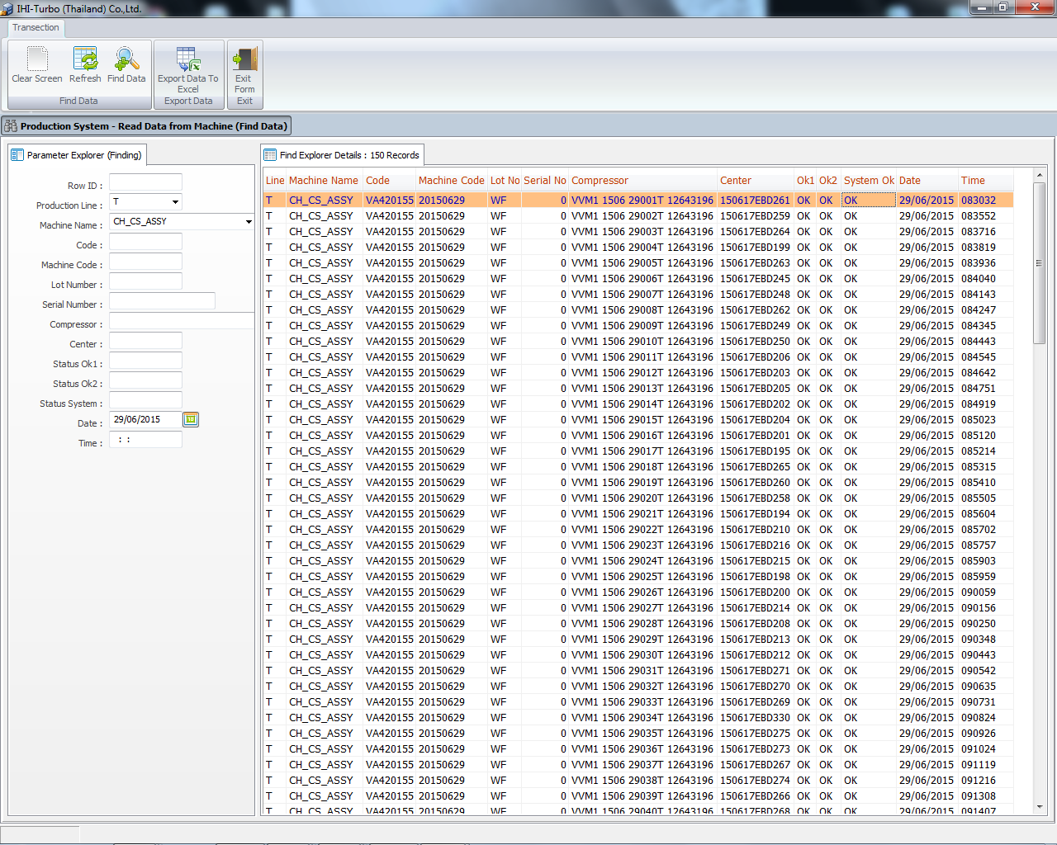

รูปแอปตัวอย่างของ Line T ที่ดูข้อมูลจาก Sever

